Concesiones
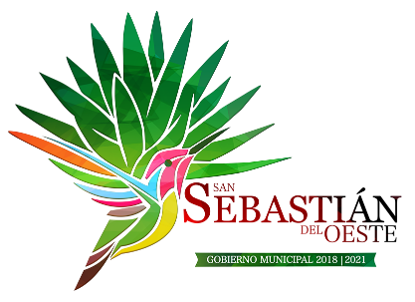  H. Ayuntamiento Constitucional de San Sebastián del Oeste

Concesiones otorgados por el sujeto obligado

Objeto | Nombre o razón social | Vigencia | Número de identificación de documento | Contraprestación pactada | Condiciones para conservarla
no se han otorgado concesiones en la presente administracion 1° de Octubre del 2018 hasta la presente fecha

